Sheet3
Siseuste vahetamine
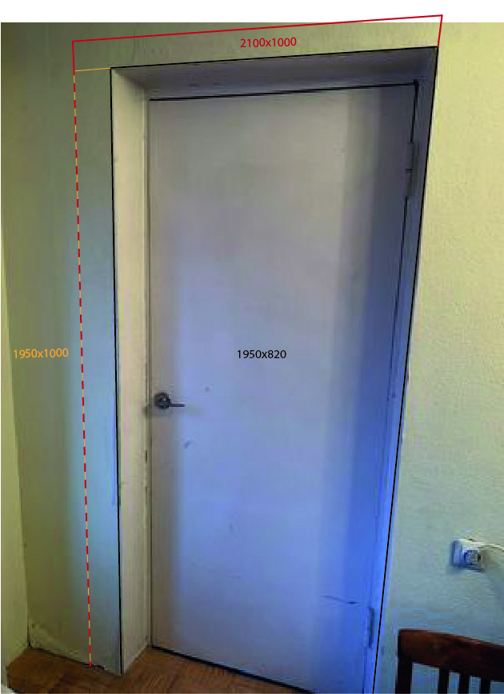 | Siseuks (A) M10-21 (kandev sein)
 | Ukse eemaldamine Ukseava suurendamine
 | Uks Sile spoonitud tamm Haapsalu uksetehas (avaneb paremale) | 279.6 | link
 | Ukse paigaldamine + uksepõskede viimistlemine
 | Kokku: | 279.6

 | Siseuks (A) Erimõõt 1950x1000 (kandev sein)
 | Ukse eemaldamine Ukseava suurendamine
 | Uks Sile spoonitud tamm Haapsalu uksetehas (avaneb paremale) | 391.45 | link
 | Ukse paigaldamine + uksepõskede viimistlemine
 | Kokku: | 391.45

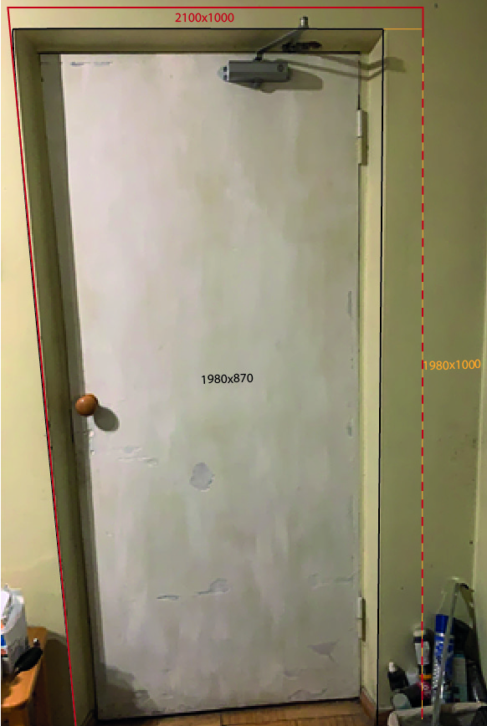 | Siseuks (B) M10-21 (sisesein)
 | Ukse eemaldamine Ukseava suurendamine
 | Uks Sile spoonitud tamm Haapsalu uksetehas (avaneb paremale) | 279.6 | link
 | Ukse paigaldamine + uksepõskede viimistlemine
 | Kokku: | 279.6

 | Siseuks (B) Erimõõt 1980x1000 (sisesein)
 | Ukse eemaldamine Ukseava suurendamine
 | Uks Sile spoonitud tamm Haapsalu uksetehas (avaneb paremale) | 391.45 | link
 | Ukse paigaldamine + uksepõskede viimistlemine
 | Kokku: | 391.45

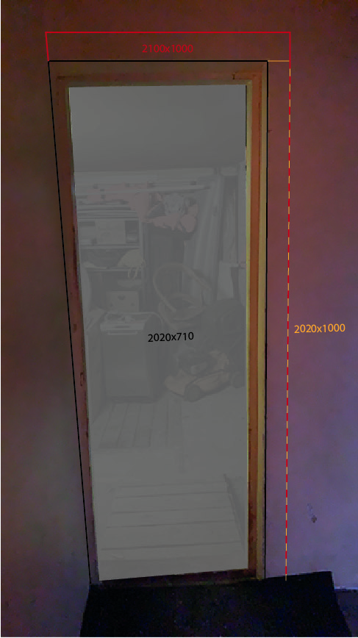 | Siseuks (C) M10-21 (kandev sein)
 | Ukse eemaldamine Ukseava suurendamine
 | Uks Sile valge Haapsalu uksetehas (Avaneb vasakule) | 108 | link
 | Ukse paigaldamine + uksepõskede viimistlemine
 | Kokku: | 108

 | Siseuks (B) Erimõõt 2020x1000 (kandev sein)
 | Ukse eemaldamine Ukseava suurendamine
 | Uks Sile valge Haapsalu uksetehas (Avaneb vasakule) | 151.2 | link
 | Ukse paigaldamine + uksepõskede viimistlemine
 | Kokku: | 151.2

 | Lükanduks 1390x2100 Võtta hinnapakkumine (üle mõõta)
 | Ukseplaat 40x 1600x 2400mm 100-120kg | 178.9 | link
 | Lükanduske siinikomplekt 3000mm | 250
 | Lükandukse käepide süvistatav | 12
 | Lükandukse käepide | 9
 | Valmistamine | 200
 | Kokku: | 649.9

 | Uksed Standardmõõtu Kokku | 1317.1
 | Uksed erimõõtu Kokku | 1584

